Transformer


 |  |  |  |  | http://www.nicsaco.com

VALID
تعداد فاز | 3 |  | قدرت ترانس در شرایط نرمال | 800 | KVA | اطلاعات کمکی جهت تصمیم
ولتاژ ورودی ترانس | 20 | KV | ظرفیت جریان ورودی MV شرایط نرمال | 23.1 | A
ولتاژ خروجی ترانس | 400 | V | ظرفیت جریان خروجی LV شرایط نرمال | 1,154.7 | A | نوع مصرف | ضریب همزمانی
جریان یا توان مصرفی | 500 | KW | قدرت اتصال کوتاه خروجی LV | 13.3 | MVA | خانگی | ۰٫۲۵-۰٫۳۵
ضریب توان | 0.8 |  | جریان اتصال کوتاه خروجی LV | 19.2 | KA | عمومی | ۰٫۷-۰٫۸۵
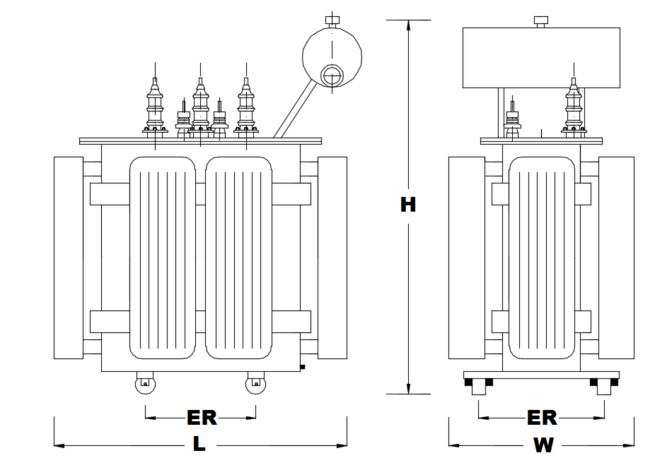
توان رزرو(Spare) % | 10 | % |  |  |  | تجاری | ۰٫۵-۰٫۶۵
ارتفاع از سطح دریا | 1000 | m |  |  |  | صنعتی | ۰٫۹-۱٫۰
ماکزییم دمای محیط | 40 | Cº
امپدانس ترانس | 6 | % |  |  |  | نوع مصرف | محدوده ضریب قدرت
ضریب همزمانی | 0.9 |  |  |  |  | صنعت ساخت خودرو و قطعات آن | ۰٫۷۵-۰٫۸۵
ضریب بهره برداری | 0.85 |  |  |  |  | صنعت سیمان | ۰٫۸-۰٫۸۵
 |  |  |  |  |  | صنعت پتروشیمی | ۰٫۶۵-۰٫۷۵
قدرت محاسبه شده | 727.9 | KVA |  |  |  | صنعت پوشاک | ۰٫۳۵-۰٫۶
توان محاسبه شده | 582.4 | KW |  |  |  | صنایع ریخته گری | ۰٫۷۵-۰٫۸۰
 |  |  |  |  |  | صنایع پلاستیک | ۰٫۷۵-۰٫۸۰
قدرت مصرفی | 618.75 | KVA | اطلاعات ترانس ایران ترانسفو | 800 | 20/0.4KV | صنایع رنگ سازی | ۰٫۶۵-۰٫۷۰
جریان مصرفی در MV | 17.9 | A | جرم ترانس | 1675 | kg | میادین نفتی (پمپاژ) | ۰٫۴-۰٫۶
جریان مصرفی در LV | 893.1 | A | (L) طول | 1710 | mm | معادن ذغال سنگ | ۰٫۶۵-۰٫۸
 |  |  | عرض (W) | 1040 | mm | بیمارستان ها | ۰٫۷۵-۰٫۸۰
 |  | شرایط نرمال :دما 25 درجه و ارتفاع از سطح | ارتفاع (H) | 1840 | mm | ساختمان های اداری | ۰٫۸-۰٫۹
 |  | دریا 1000 متر | فاصله بین دو چرخ (ER) | 670 | mm

